Hoja1
Marca | Modelos | Caracteristicas tecnicas | Imagen
GADNIC | S220K | 220-240V~; 50/60Hz; 1200W; Clase II. | 
 | S2200K
 | CPES228
CARE BY GADNIC | HUD120
 | CWE753
 | XPO125

Marca | Modelos | Caracteristicas tecnicas | Imagen
GADNIC | SCP-330Y | 220-240V~; 50/60Hz; 550W; Clase II. | 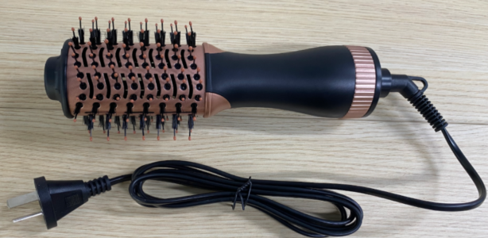
 | SAC54-H
 | NQ-M518
CARE BY GADNIC | MN-B258
 | GH-D741

